PROPOSTA (PT-BR)
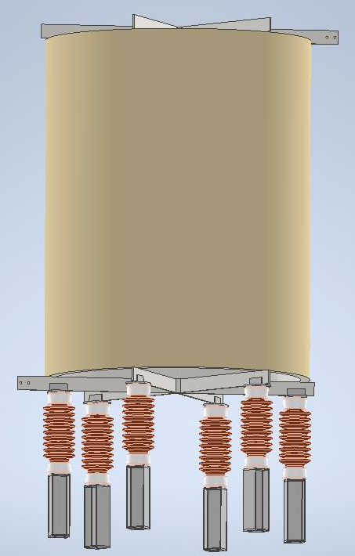
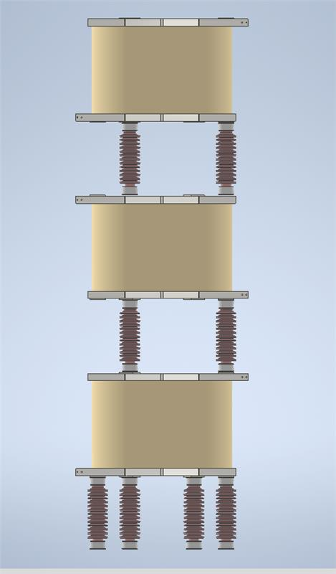
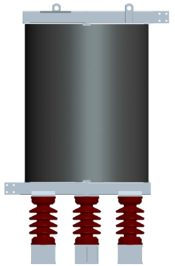

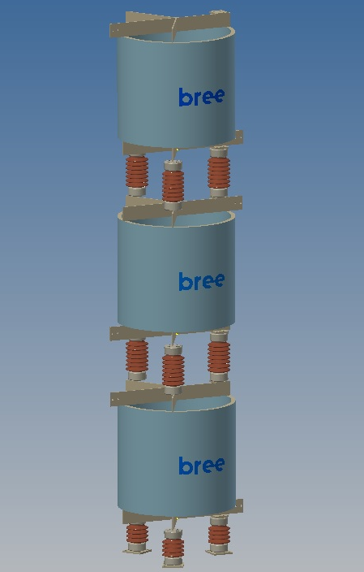
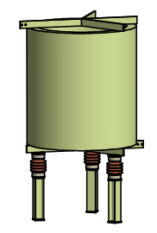
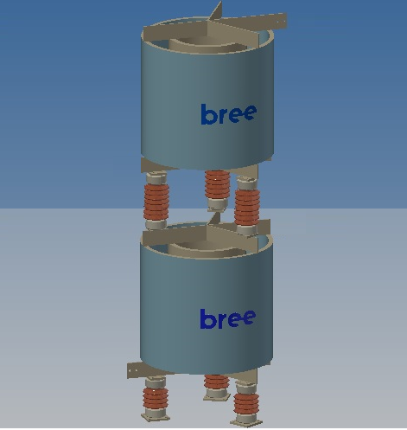
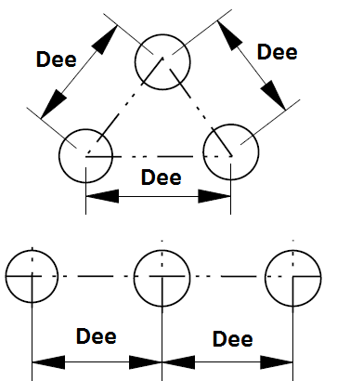
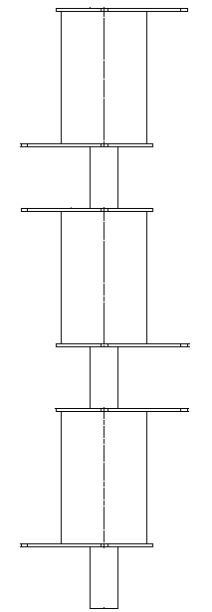
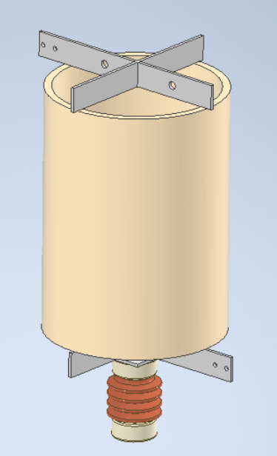
 | Proposta Técnica para Reator Núcleo de Ar
 | Nossa Referência: | 0 |  | Cliente: | 0
 | Reator(es), Tipo

 | Características elétricas |  |  |  | Ensaios Elétricos em Fábrica

 | Indutância Nominal | 0.000 | mH |  | Norma Aplicável | 0
 | Impedância Nominal | 0.000 | Ω |  | → Visual e dimensional.
 | Tensão do Sistema | 0.0 | kV |  | → Medição de resistência ôhmica do enrolamento.
 | Nível de Isolamento Entre Terminais (NBI) | 0.0 | kVp |  | → Medição da reatância.
 | Frequência | 0.0 | Hz |  | → Medição de perdas à temperatura ambiente.
 | Frequência de Sintonia | 0.0 | Hz |  | → Medição da indutância e do fator de qualidade na frequência de sintonia.
 | Corrente Nominal | 0.0 | A
 | Corrente de Curta curação | 0.0 | kA/s
 | Corrente de Curto-circuito Dinâmica | 0.0 | kAp |  | Distanciamento Magnético
 | Perdas por Fase à 75ºC / Corrente Nominal | 0.0 | kW
 | Fator Q à 75ºC / Frequencia Nominal | 0.0 |  |  | Distância Mínima Entre Eixos de Reatores (DE) |  |  | mm
 | Fator Q à 75ºC / Frequencia de Sintonia | ≥ | 0 |  | Distanciamento axial a partir da cruzeta superior/inferior para:
 | Potência Nominal | 0.0 | kVAr |  | → Pequenas partes metálicas não formando laços fechados (MC1A) |  |  | mm
 | Resfriamento | 0.0 |  |  | Distanciamento radial a partir da linha de centro do reator para:
 | Classe de Isolamento | 0.0 | °C |  | → Pequenas partes metálicas não formando laços fechados (MC1R) |  |  | mm

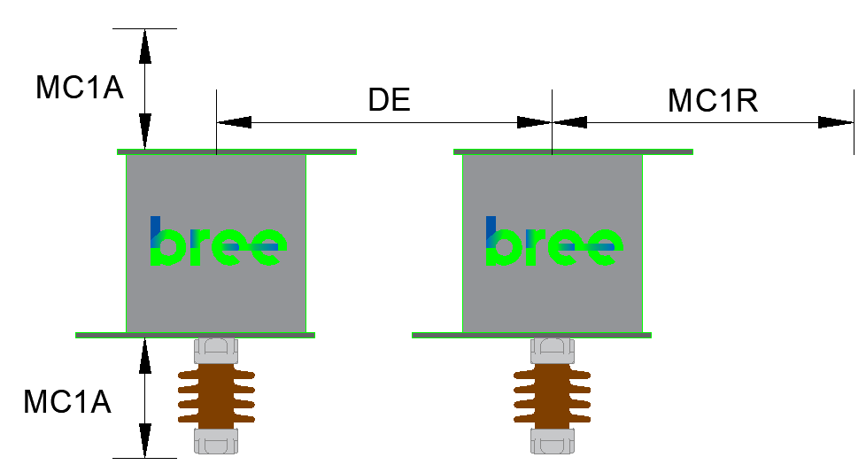
 | Dimensional

 | Altura Reator Módulo | 0.0 | mm
 | Diâmetro Externo | 0.0 | mm
 | Altura Total | 0.0 | mm
 | Peso por Módulo | 0.0 | kg
 | Peso Total | 0.0 | kg
 |  |  |  |  | Ambiental
 | Altura total do conjunto Trifasico | #REF! | mm
 | 0 mm |  |  |  | Instalação |  | Externa
 |  |  |  |  | Altitude Máxima |  | 0 | manm
 |  |  |  |  | Temperatura Ambiente |  | 0 | ºC
 |  |  |  |  | Velocidade do Vento |  | 0 | km/h

 |  |  |  |  | Dados Suporte

 |  |  |  |  | Isoladores |  | Não inclusos
 |  |  |  |  | Isolador da Base (quantidade x tipo) |  | 0

 |  |  |  |  | Tipo de Montagem |  | Lado-a-lado

 |  |  |  |  |  | Dimensões das Embalagens

 | Notas |  |  |  |  | Conteudo por Emb | 1 x Reator
 | 1 - Cor dos reatores - Munsell N6,5 (padrão BREE) |  |  |  |  | C x L x A (cm) : | x x
 | 2 - Desenho orientativo para proposta. |  |  |  |  | Tipo da embalagem: | Engradado
 | 3 - Localização dos terminais pode ser modificada para atender à especificação do cliente. |  |  |  |  | Peso bruto (kg) : | 0
 |  |  |  |  |  | Nº de Engradados | 1
 | 4 - Pedestal espaçador de alumínio poderá ser localizado na parte inferior ou superior do isolador.

 | 5 - Dimensões em mm

 |  |  |  |  |  |  |  | ID: |  | 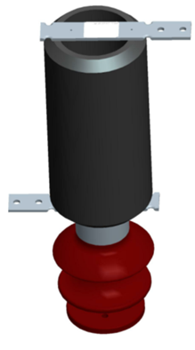
 |  |  |  |  |  |  |  | Data: | 2023-02-08
Comercial (41) 3167-4000 ou 4002 Engenharia (41) 3167-4016 |  |  | www.bree.com.br reativos@bree.com.br |  |  | R. Pref. Domingos Mocelin Neto, 157 CEP 83420-000 Quatro Barras - PR

PROPOSTA (EN-US)
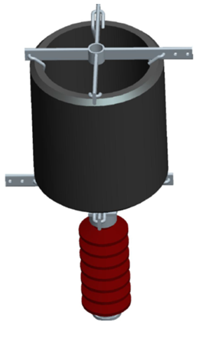
 | Technical Offer for an Air Core Reactor
 | Reference: | 0 |  | Client: | 0
 | Air Coil (s) Type

 | Electrical Characteristics |  |  |  | Industry Electrical Testing

 | Nominal Inductance | 0.000 | mH |  | Applicable Standard | 0
 | Nominal Impedance | 0.000 | Ω |  | → Visual and dimensional.
 | Rated Voltage | 0.0 | kV |  | → Measurement of ohmic resistance of the winding.
 | Basic Insulation Level (BIL) | 0.0 | kVp |  | → Reactance measurement.
 | Rated Frequency | 0.0 | Hz |  | → Measurement of losses at room temperature.
 | Tuning Frequency | 0.0 | Hz |  | → Measurement of inductance and quality factor at tuning frequency.
 | Rated Current | 0.0 | A
 | Rated Short Time Current Thermal | 0.0 | kA/s
 | Mechanical Short Circuit Current | 0.0 | kAp |  | Magnetic Clearance
 | Losses per Phase at 75ºC / Rated Current | 0.0 | kW
 | Q Factor at 75ºC / Rated Frequency | 0.0 |  |  | Minimum Distance Between Air Coil Axes |  |  | mm
 | Q Factor at 75ºC / Tuning Frequency | ≥ | 0 |  | Axial distance from the top / bottom ends to:
 | Rated Power | 0.0 | kVAr |  | → Small metal parts not formed in closed loops (MC1A) |  |  | mm
 | Cooling | 0.0 |  |  | Radial distance from the Air Coil centerline to:
 | Insulation Class | 0.0 | °C |  | → Small metal parts not forming closed loops (MC1R) |  |  | mm

 | Dimensional

 | Air Coil Height Module | 0.0 | mm
 | Air Coil Diameter | 0.0 | mm
 | Foundation Diameter | 0.0 | mm
 | Weight per Module | 0.0 | kg
 | Total Weight | 0.0 | kg
 |  |  |  |  | Environment
 | Total height of the three-phase set (") | #REF! | "
 | 0 mm |  |  |  | Installation |  | 0
 |  |  |  |  | Maximum Altitude |  | 0 | manm
 |  |  |  |  | Ambient Temperature |  | 0 | ºC
 |  |  |  |  | Wind Speed |  | 0 | km/h

 |  |  |  |  | Support information

 |  |  |  |  | Insulators |  | Não inclusos
 |  |  |  |  |  |  | 0
 |  |  |  |  |  |  | 0
 |  |  |  |  |  |  | 0
 |  |  |  |  | Type of Installation |  | 0

 |  |  |  |  |  | Package Dimensions

 | Note |  |  |  |  | Package Contents | 1 x Air Coil
 | 1 - Air Coil color - Ansi 70 Light Gray. |  |  |  |  | L x W x H (cm) : | x x
 | 2 - Orientation design for proposal. |  |  |  |  | Packing Type: | Engradado
 | 3 - Location of the terminals can be modified to meet the customer's specification. |  |  |  |  | Gross weight (kg): | 0
 |  |  |  |  |  | Number of Packing | 0
 | 4 - Dimensions in mm

 |  |  |  |  |  |  |  | ID:
 |  |  |  |  |  |  |  | Date: | 2023-02-08
Commercial +55 41 3167-4000 or 4002 Engineering +55 41 3167-4016 |  |  | www.bree.com.br reativos@bree.com.br |  |  | Street Pref. Domingos Mocelin Neto, 157 Zip Code 83420-000 Quatro Barras - PR

